Exempel 1 Geografisk placering
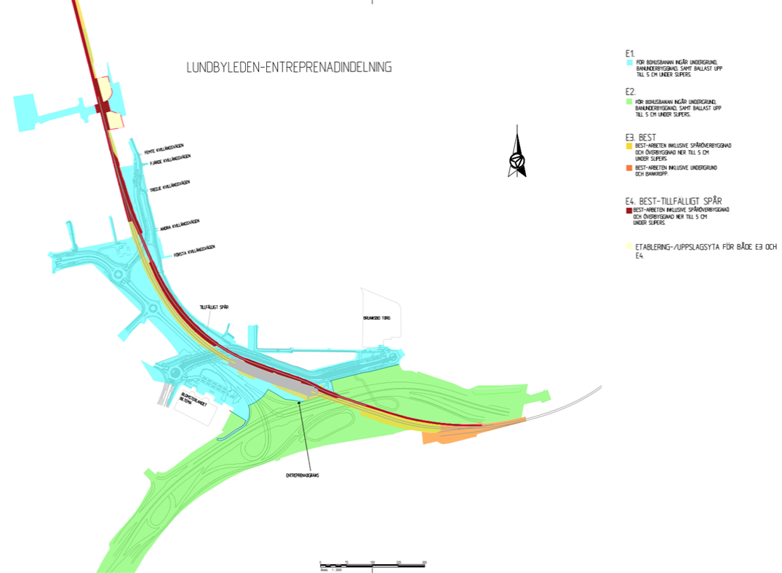
Material | Artikelnummer | Geografisk placering
Frostskydds-isolering | 858585 | Spritt inom banuppbyggnaden i hela det grönmarkerade området

